Planilha1
 |  |  |  |  |  |  |  |  | Escala de Passes Cantoneira - TANDEM

Dados teóricos do líder: |  |  |  |  |  |  |  |  |  | Bitola do Produto: |  |  | L152X152X9,5
Altura bf: |  |  | 97.1 | [mm]
Largura D: |  |  | 245.4 | [mm]
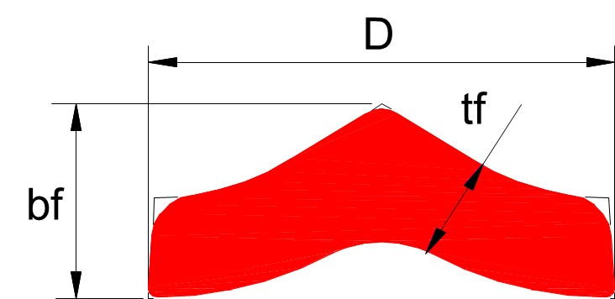
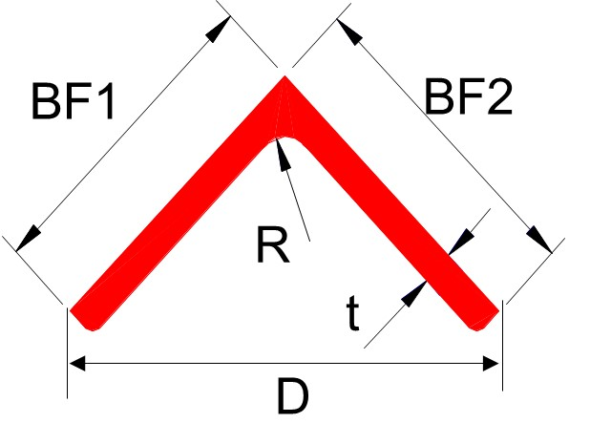
Espessura da aba tf: |  |  | 46.0 | [mm] |  |  |  |  |  | Dados do Perfil |  |  | DIMENSÕES
Espessura da alma tw: |  |  | --- | [mm] |  |  |  |  |  |  |  |  | Mínimo | Nominal | Máximo | Unidade
largura do Chamber CH: |  |  | --- | [mm] |  |  |  |  |  | Espessura da alma [tw]: |  |  | --- | --- | --- | [mm]
Altura interna fh: |  |  | --- | [mm] |  |  |  |  |  | Espessura da Aba [t]: |  |  | - | 9.5 | - | [mm]
Comprimento Inicial : |  |  | 26.3 | [ m ] |  |  |  |  |  | Largura da Aba [bf]: |  |  | 149.2 | 152.4 | 155.6 | [mm]
Área seção transversal: |  |  | 12,164.8 | [mm2] |  |  |  |  |  | Chamber [CH]: |  |  | --- | --- | --- | [mm]
Peso final do bloco: |  |  | 2,415.5 | [kg] |  |  |  |  |  | Altura do perfil [D]: |  |  | --- | 215.5 | --- | [mm]
Peso/metro Líder: |  |  | 91.8 | [kg/m] |  |  |  |  |  | Altura interna da aba [fh]: |  |  | --- | --- | --- | [mm]
 |  |  |  |  |  |  |  |  |  | Peso por Metro da Viga [kg/m]: |  |  | 21.6 | 22.2 | 22.7 | [kg/m] |  |  |  |  |  | Tempos teóricos
Dados do Processo: |  |  |  |  |  |  |  |  |  | Raio do Produto [R]: |  |  | - | 16.50 | - | [mm] |  |  |  |  |  | Laminação total: |  |  | 46.9 | [ s ]
Diâmetro Inicial CII : |  |  | 940 | [mm] |  |  |  |  |  | bf1-bf2: |  |  | -3.20 | - | 3.20 | [mm] |  |  |  |  |  | Tempo morto total: |  |  | 55.0 | [ s ]
Diâmetro Inicial CIIN : |  |  | 940 | [mm] |  |  |  |  |  |  |  |  |  |  |  |  |  |  |  |  |  | Tempo total: |  |  | 101.9 | [ s ]
Número de passes = |  |  | 6 |  |  |  |  |  |  |  |  |  |  |  |  |  |  |  |  |  |  | Produtividade teórica: |  |  | 68.3 | t/h
Passe Line teórico: |  |  | 865 | [mm]

Δ
L152X152X9,5
nº passe | cadeira | ABA |  |  |  |  |  | Força [tf] | ÁREA |  |  | Comprim. | PERFIL |  | Diametro trabalho | VELOCIDADE |  | Rot. de Lamin. | Torque | Potência | Corrente do motor | Tempo de Laminação | Tempo Morto | Posicionamento das mesas
 |  | Canal | Espessura | H | Luz de trabalho | Along | Redução |  | [mm2] | Along | Redução |  | Largura | Altura |  | Entrada | Laminação |  |  |  |  |  |  | Entrada CII | Entrada CII N | Saída CII N
 |  |  | t [mm] |  | [mm] | l | % |  |  | l | % | [m] | L [mm] | h[mm] | [mm] | [m/s] | [m/s] | [rpm] | [kNm] | [kw] | [A] | [ s ] | [ s ]
 | - |  | 46.0 | - | - | - | - | - | 12,165 | - | - | 26.3 | 245.4 | 97.1 | - | - | - | - | - | - | - | - | 15
1 | CII | 6/F | 38.0 | 8.0 | 13.8 | 1.21 | 17.4 | 190 | 10,832 | 1.12 | 11.0 | 29.5 | 245.4 | 99.2 | 906 | 1.50 | 3.11 | 66 | 141 | 964 | 2,191

2 | CII N | 6/E | 28.5 | 9.5 | 12.7 | 1.33 | 25.0 | 273 | 8,428 | 1.29 | 22.2 | 38.0 | 248.5 | 98.8 | 916 | 1.93 | 4.00 | 83 | 221 | 1,924 | 4,373 | 9.5 | 20 | 813 | 813 | 803
3 | CII N | 5/D | 21.0 | 7.5 | 10.9 | 1.36 | 26.3 | 282 | 6,363 | 1.32 | 24.5 | 50.3 | 251.6 | 94.7 | 925 | 1.50 | 3.34 | 69 | 203 | 1,466 | 3,331

4 | CII | 5/C | 15.5 | 5.5 | 9.1 | 1.35 | 26.2 | 279 | 4,721 | 1.35 | 25.8 | 67.8 | 249.9 | 91.8 | 931 | 2.02 | 4.50 | 92 | 173 | 1,673 | 3,801 | 15.1 | 20 | 800 | 800 | 803
5 | CII | 1/B | 11.0 | 4.5 | 7.0 | 1.41 | 29.0 | 315 | 3,303 | 1.43 | 30.0 | 96.9 | 250.3 | 88.2 | 937 | 1.20 | 4.34 | 88 | 177 | 1,638 | 3,722

6 | CII N | 1/A | 9.5 | 1.5 | 6.5 | 1.16 | 13.6 | 124 | 2,868 | 1.15 | 13.2 | 111.6 | 217.9 | 108.9 | 938 | 1.38 | 5.00 | 102 | 40 | 428 | 974 | 22.3 | 0 | 800 | 800 | 800

Observação |  | Acerto das larguras na escala de passes,devido aumento na linha média dos canais. Mudança layout da planilha

Código: | 90 | Revisão: |  | W | Desenho: | GOB-1C05E.05-Z-8056 |  |  | Data da emissão: |  | 2005-02-23 |  | Data última atualização: |  | 2019-05-21 |  | Elaborado por: |  | Luciano - 37073115 |  |  |  | Aprovado por: |  | Delvaux
 |  |  |  |  |  | GOB-1C05E.05-Z-8058

